상품제안서
호텔컬렉션 어로우 2매 풀세트 | 상품코드: F07305

 |  |  |  |  |  |  | 02-412-0044 | www.easy1.co.kr
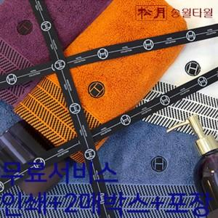

【상세/제작정보】 | <p>&nbsp;</p><p>&nbsp;</p>

【인쇄/포장옵션】 | 실크, 자수 / 포장지포장

【공급단가】 | 수량 | 100~ | 300~ | 500~ | 1,000~ | 3,000~
*VAT별도 | 단가 | 10,030원 | 9,660원 | 9,290원 | 8,920원 | 8,700원

【상품 URL】 | https://dev.easy1.co.kr:443/src/goods_detail.php?gdno=7305

